Form1_Situation
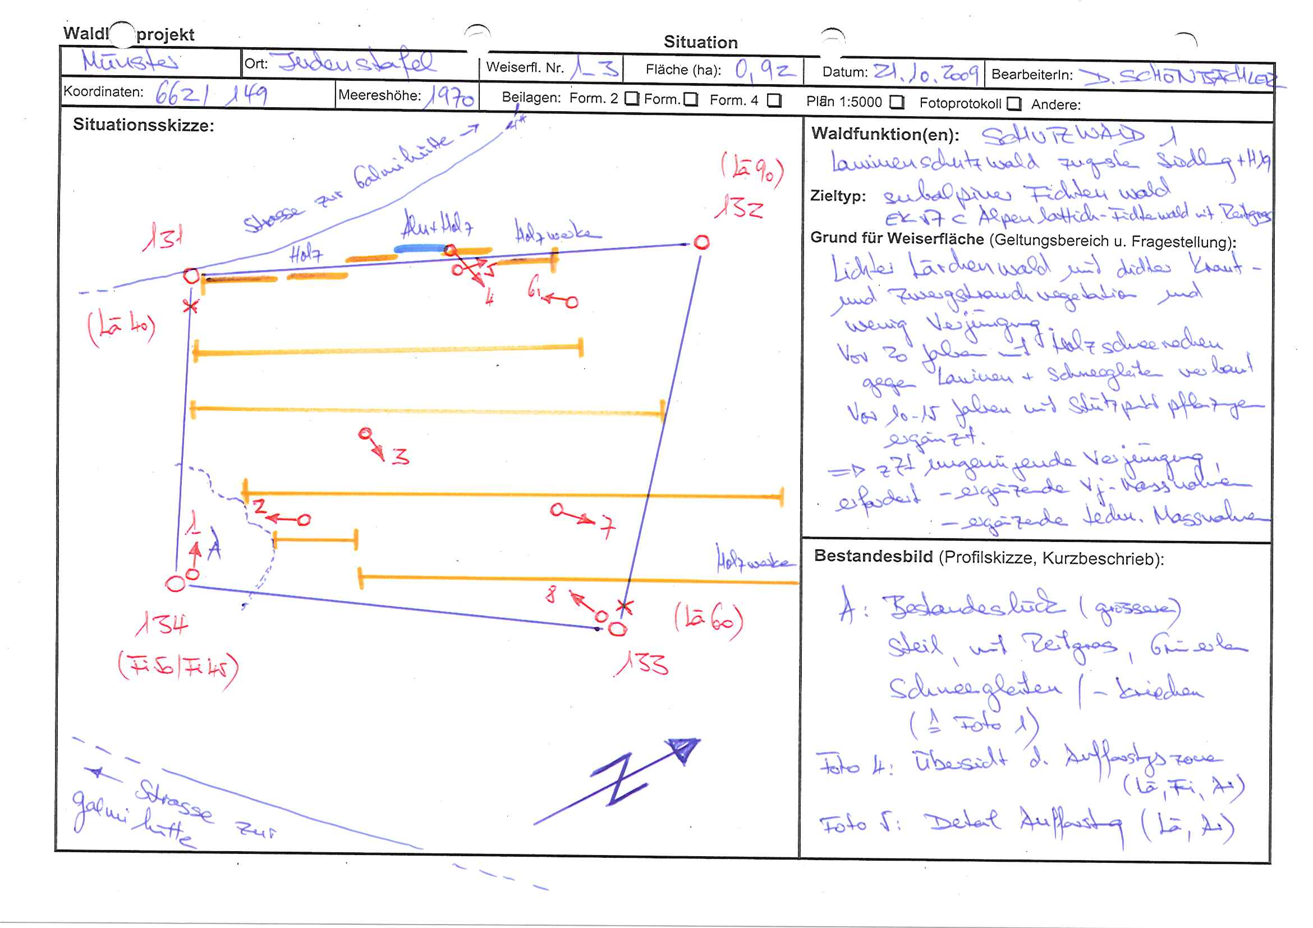
NaiS / Formular 1 |  | Situation
Gemeinde / Ort: |  | Münster-Geschinen / Judenstafel | Weiserfl.: Nr. |  | 1_3 | Fläche (ha): | 0.9 | Datum: | 21.10.2009 | BearbeiterIn: | D. Schönbächler
Koordinaten: | 662.0 / 149.0 |  |  | Meereshöhe: | inf: 1'940.0, moy: 1'970.0, sup: 2'000.0 |  |  | Hangneig. [°] :
Beilagen:
Situationsskizze: |  |  |  |  |  |  |  | Waldfunktion(en):
 |  |  |  |  |  |  |  | Schutzwald 1

 |  |  |  |  |  |  |  | Bemerkung:
 |  |  |  |  |  |  |  | vor 20 Jahren Holzschneerechen gebaut vor 10-15 Jahren Stützpunktpflanzungen getätigt zZt ungenügende Verjüngungssituation ergänzende Vj-Massnahmen nötig ergänzende/erhaltende Massnahmen zugunsten Gleitschneeschutz und Holzschneerechen nötig

 |  |  |  |  |  |  |  | Grund für Weiserfläche: (Geltungsbereich u. Fragestellung)

 |  |  |  |  |  |  |  | Bestandesbild (Profilskizze, Kurzbeschrieb)

Foto
Fotos
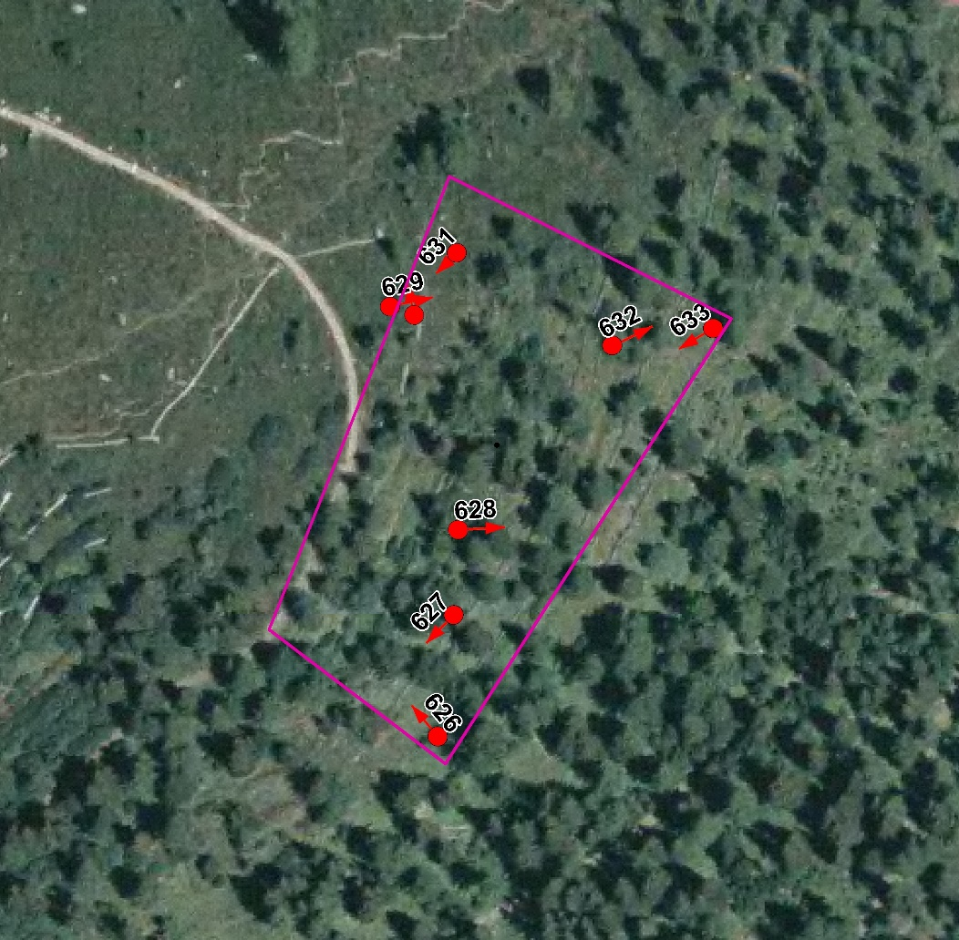

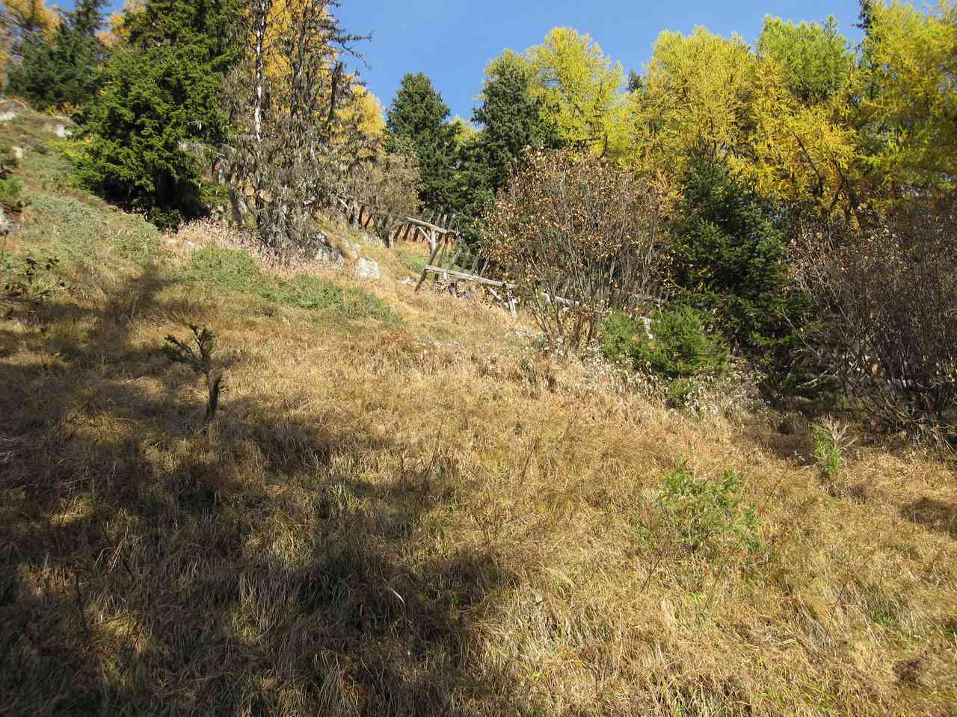
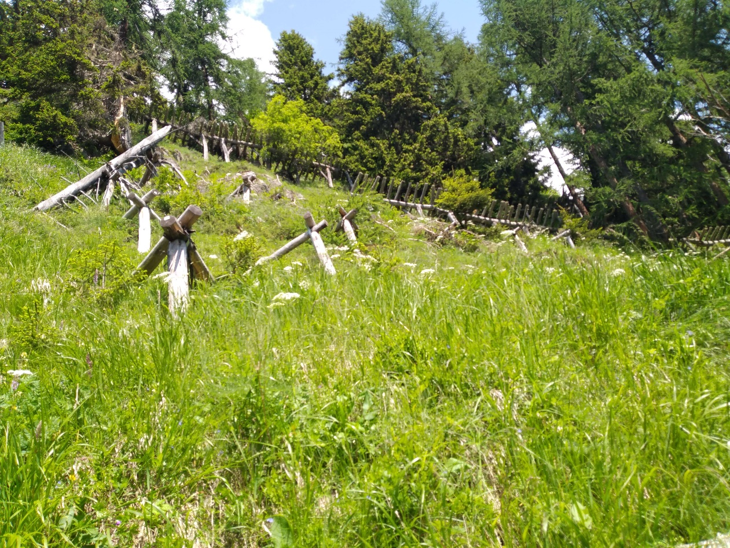

Photo n°626 | 13_2021_626_1.jpg
Remarque : 1_3_Foto1

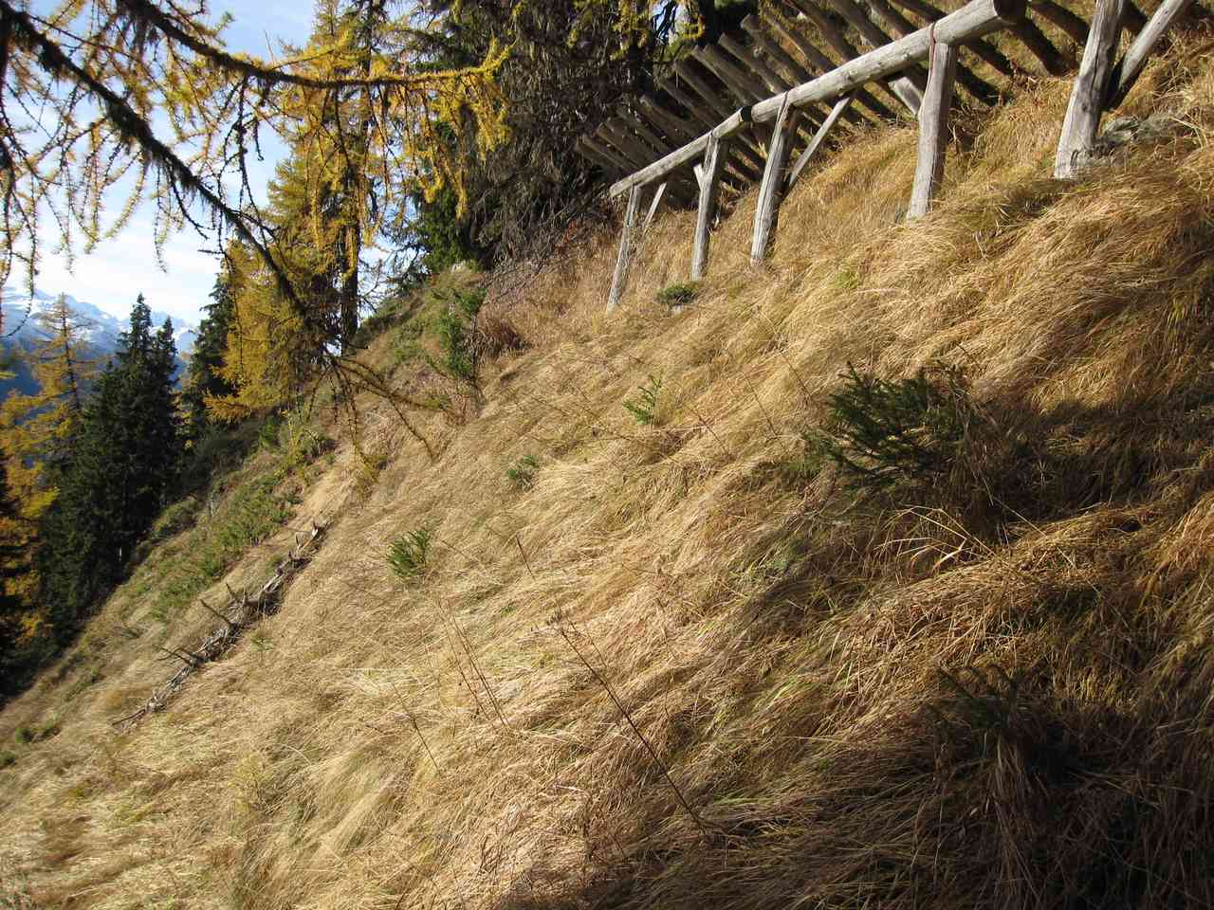
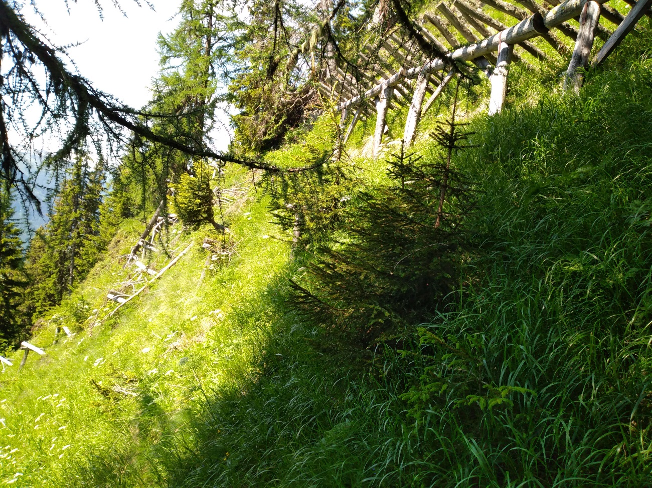

Photo n°627
Remarque : 1_3_Foto2 | 13_2021_627_1.jpg

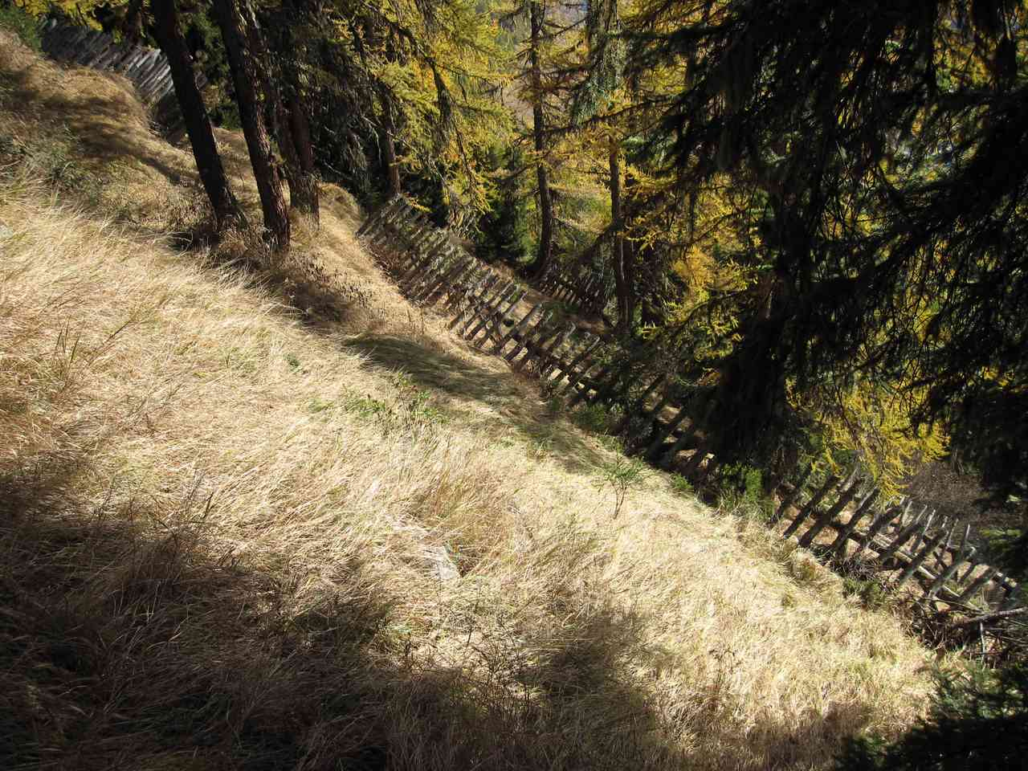
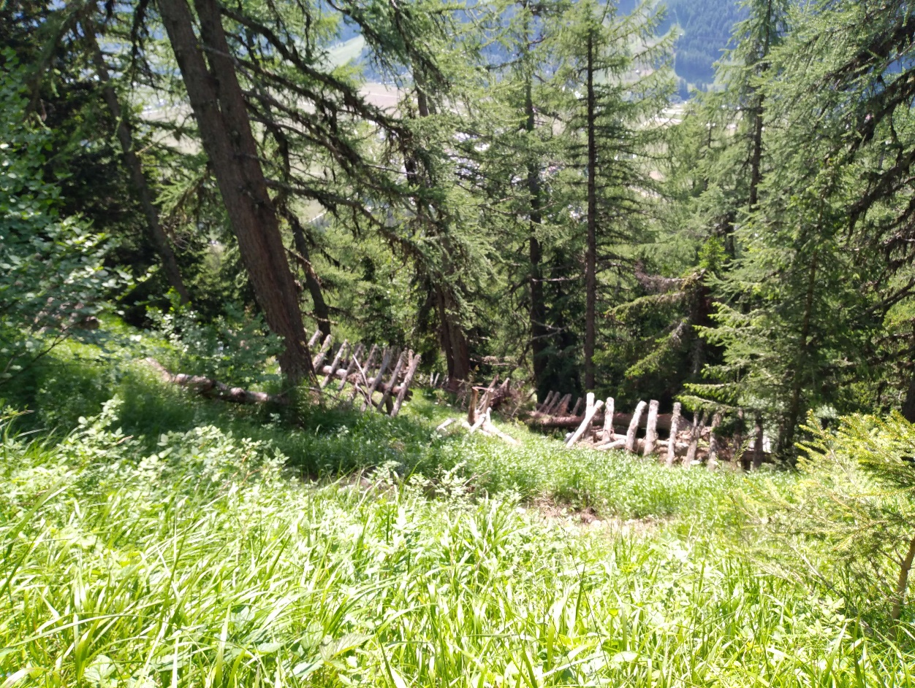

Photo n°628 | 13_2021_628_1.jpg
Remarque : 1_3_Foto3

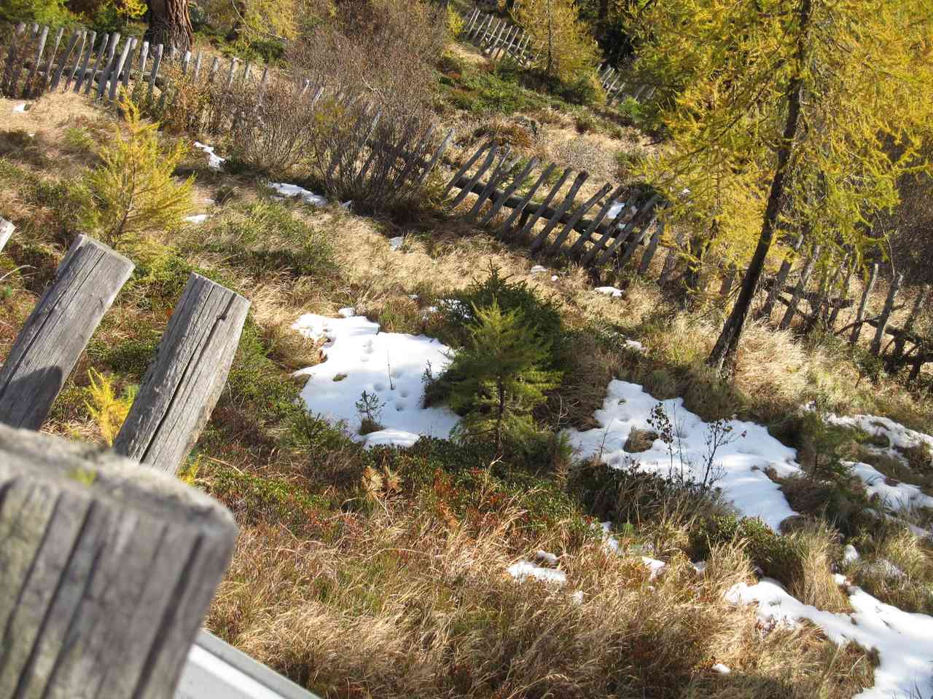
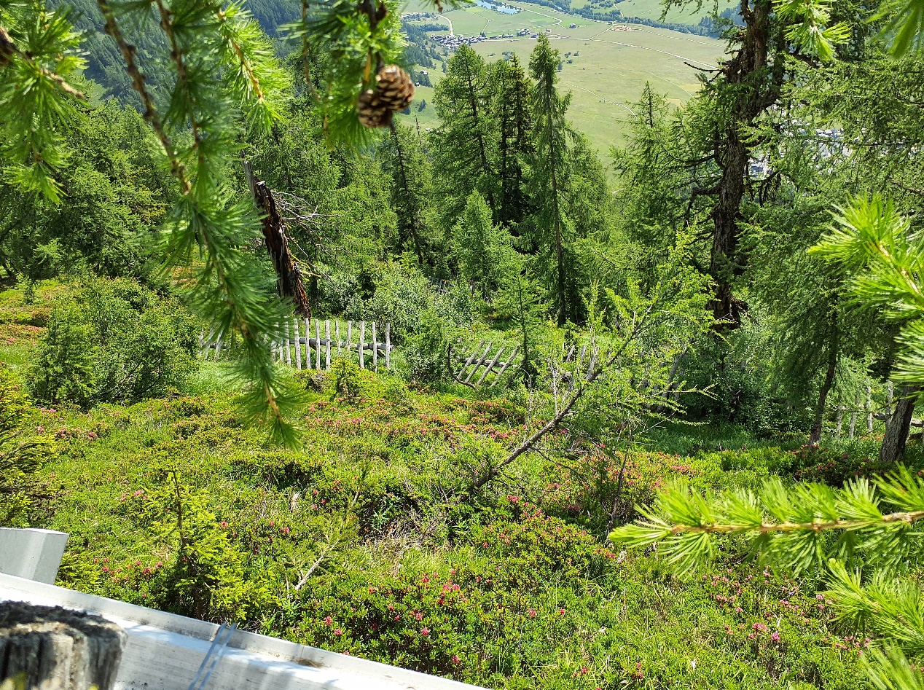

Photo n°629 | 13_2021_629_1.jpg
Remarque : 1_3_Foto4

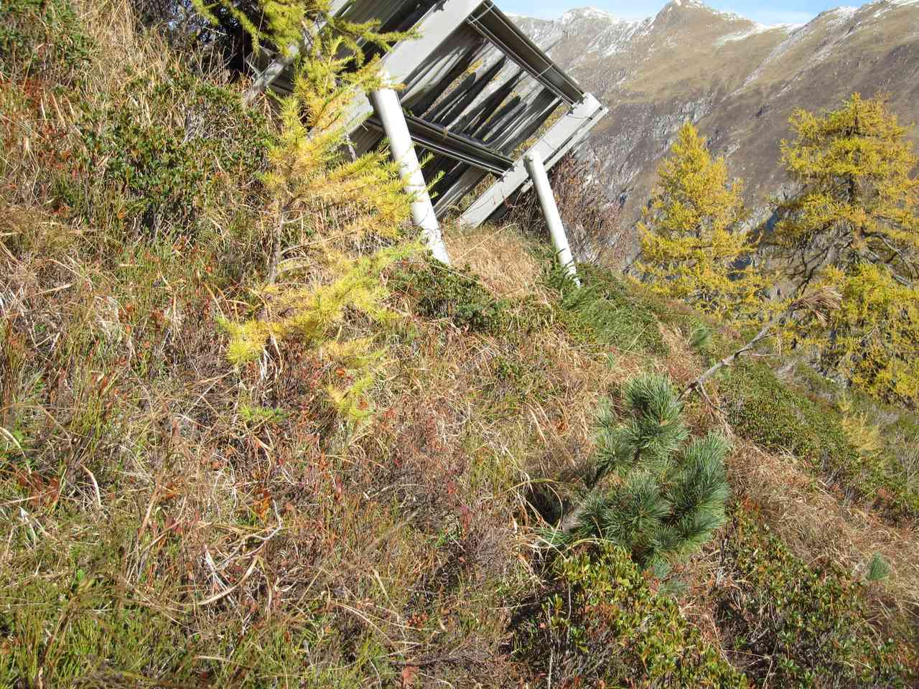
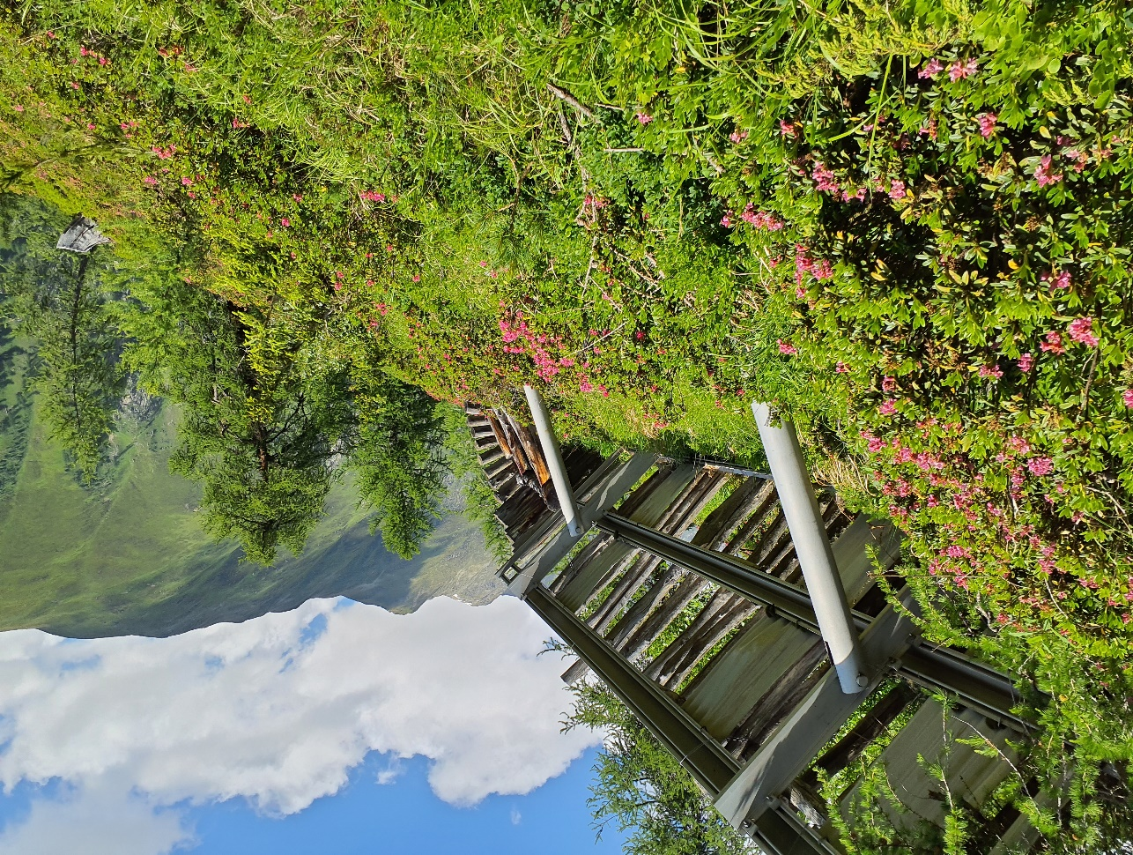

Photo n°630 | 13_2021_630_1.jpg
Remarque : 1_3_Foto5

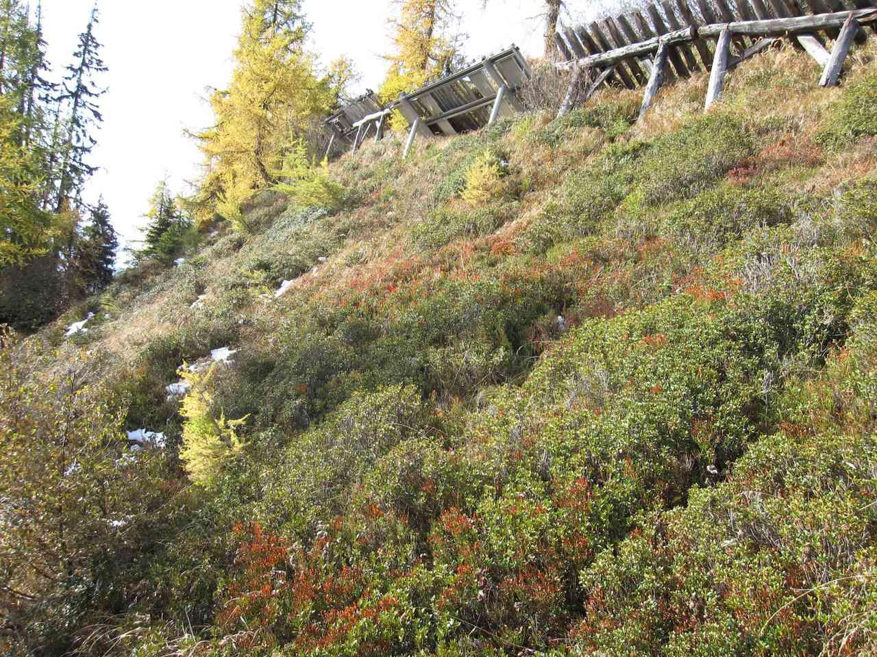
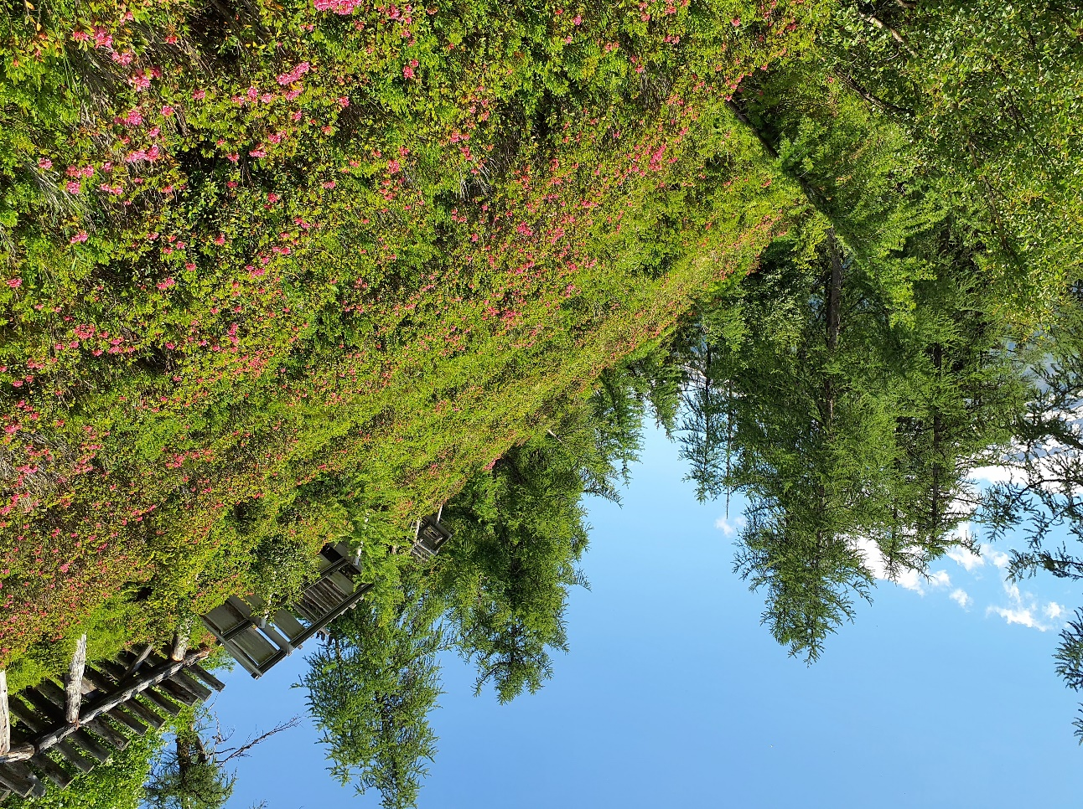

Photo n°631 | 13_2021_631:1.jpg
Remarque : 1_3_Foto6

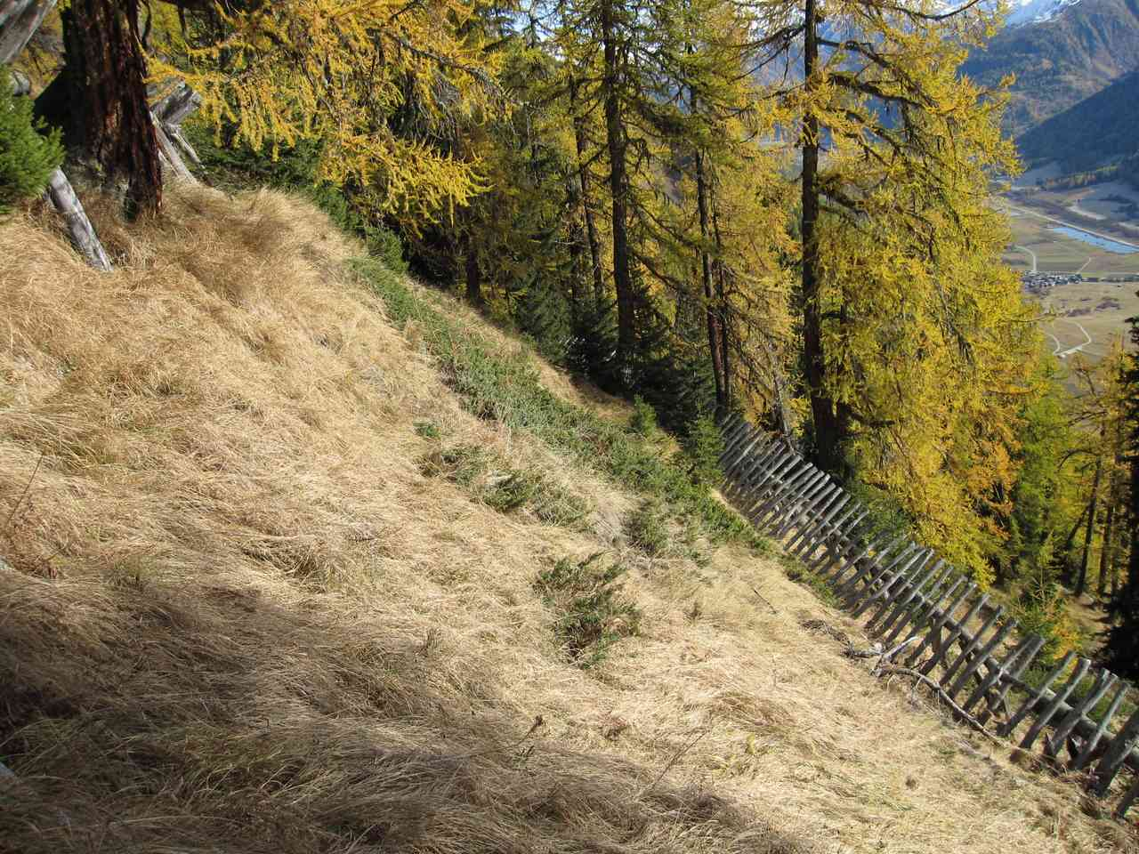
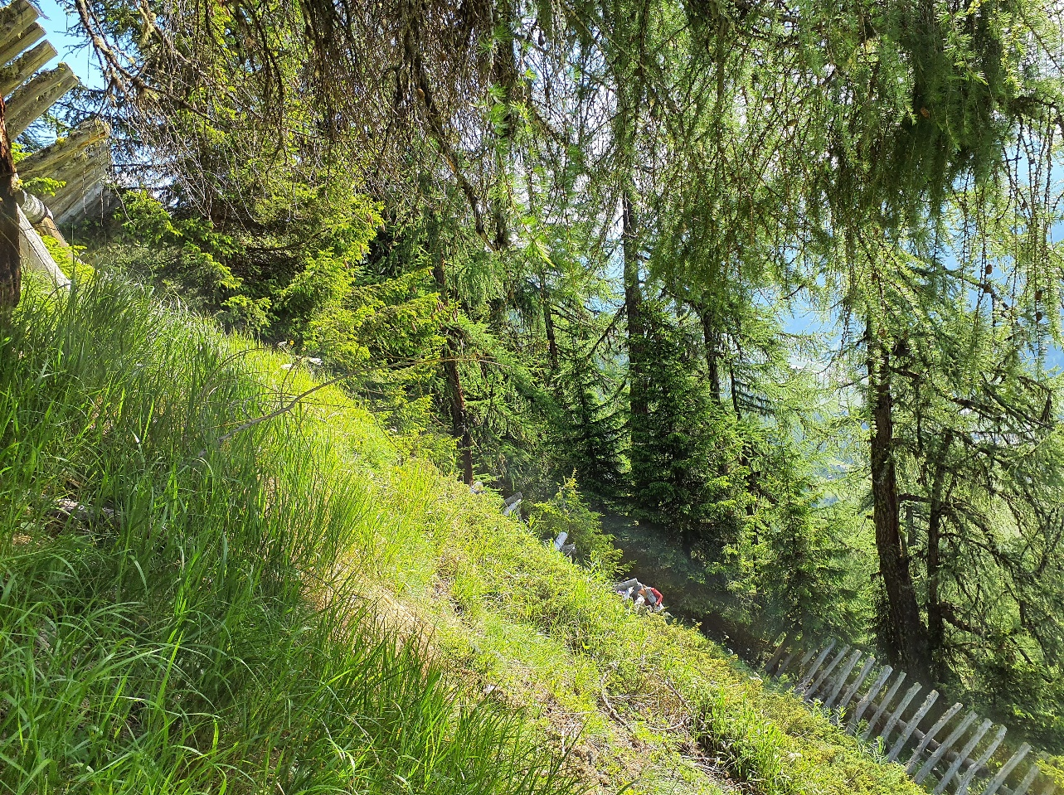

Photo n°632 | 13_2021_632_1.jpg
Remarque : 1_3_Foto7

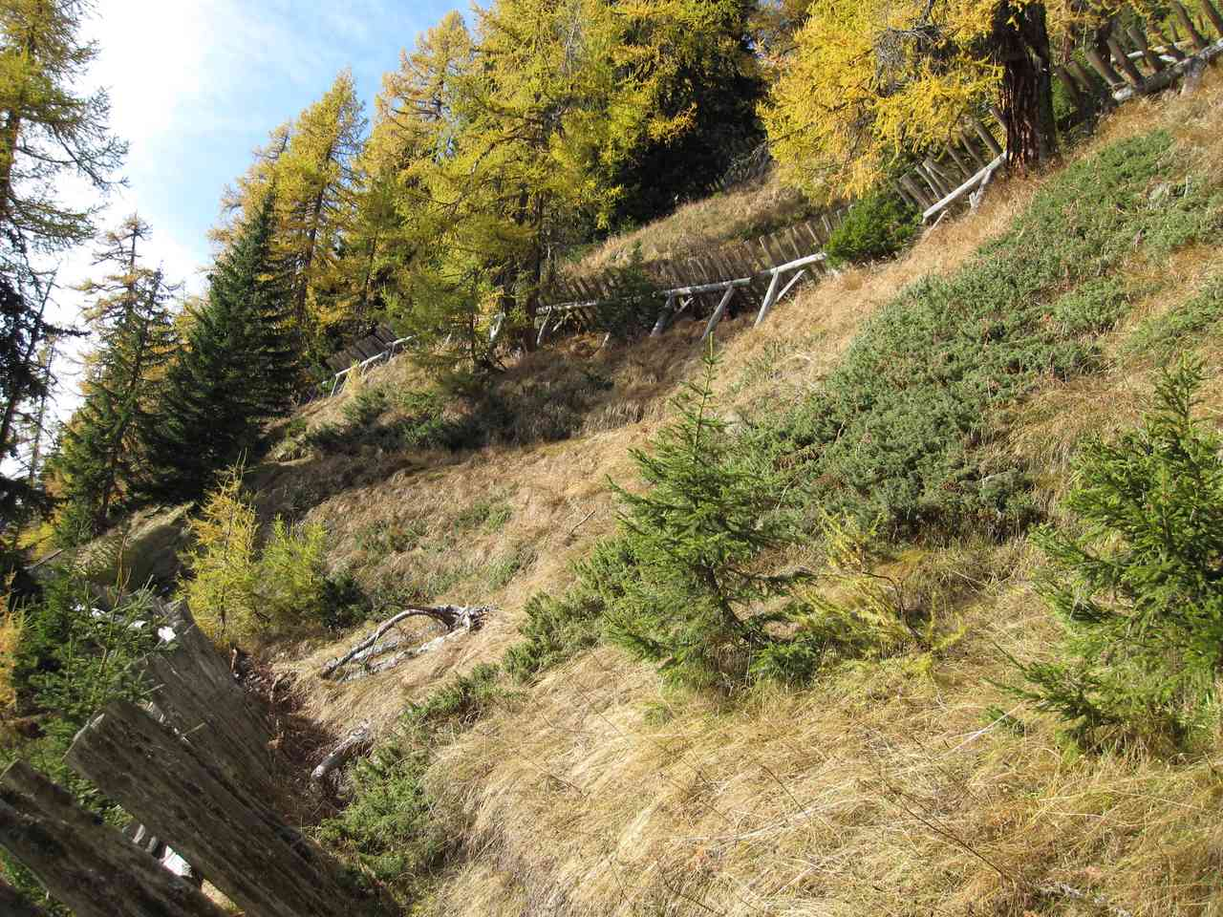
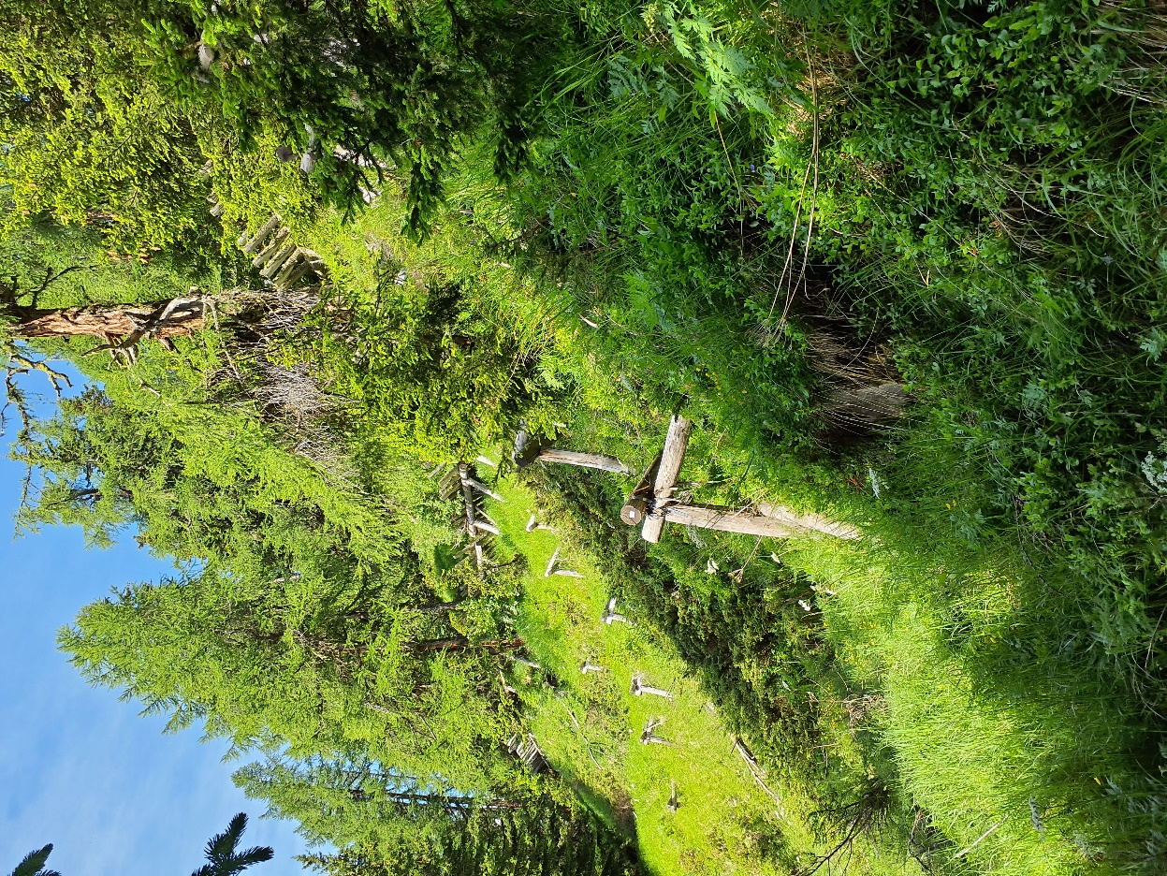

Photo n°633
Remarque : 1_3_Foto8

 | 13_2021_633_1.jpg

